Sheet1
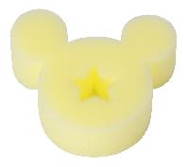 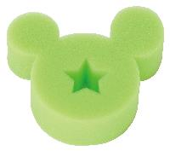 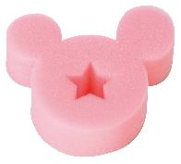 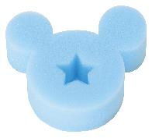
提 案 書

キャラクタースポンジ（D） |  | 参考上代 | ¥100 | 販売価格
 |  | （税別） |  | （税別）
【JAN】 | なし
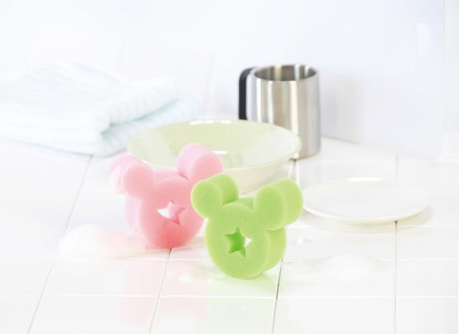 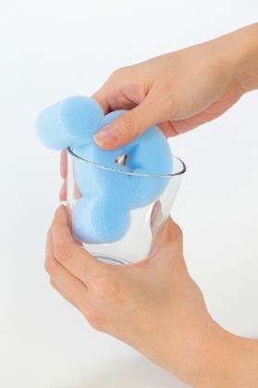 |  |  | 【商品番号】 6919 【本体サイズ】 100×90×30mm・4g 【パッケージサイズ】 138×155x30mm・4g 【個装形態】 ポリ袋入 【色・柄】 4色アソート 【材質】 ポリウレタン 【入数】 240 【商品説明】 洗い物が楽しくなっちゃう人気キャラクターのかわいいスポンジ 【備考】 並行輸入品のため媒体等での画像使用は不可です。 【生産国】 中国

